Sheet1
 | 上线赠送没体现

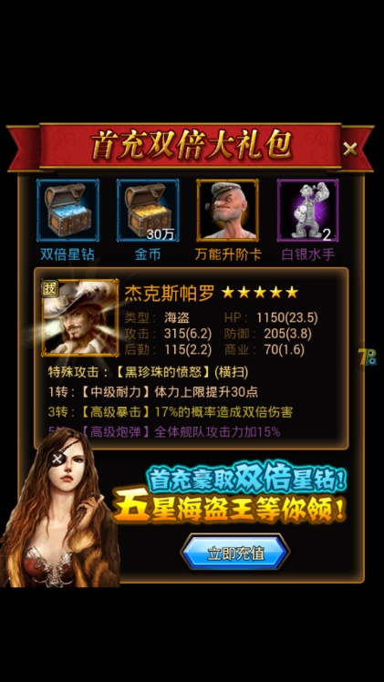

 |  | 首充没修改

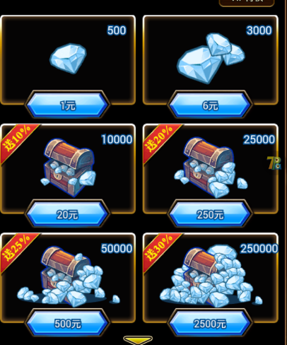

 | 充值比例1:500,250档位之后的比例只有100

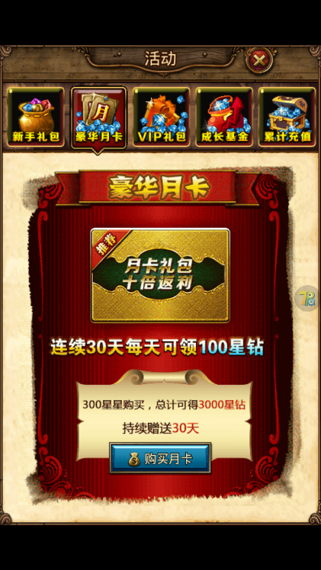

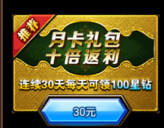
 |  |  | 月卡没有进行修改
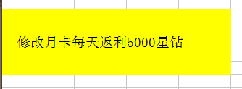

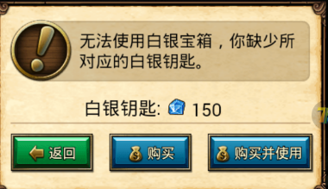

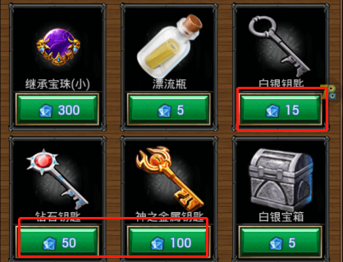

 |  |  |  | 钥匙价格没更改，商店道具除了传送符，漂流瓶价格不变，其他可以都*10。 探险中开箱提示需要150的白银钥匙或者500的钻石钥匙，实际上消耗的还是15跟50，钥匙价格实际没修改过。

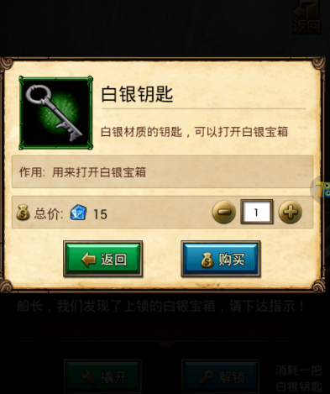



 |  | 从头像处的vip图标点进去显示不出对应的vip信息

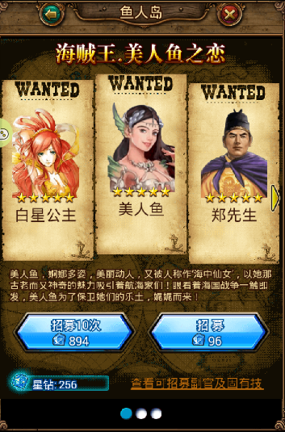

特殊副官活动招募价格没修改

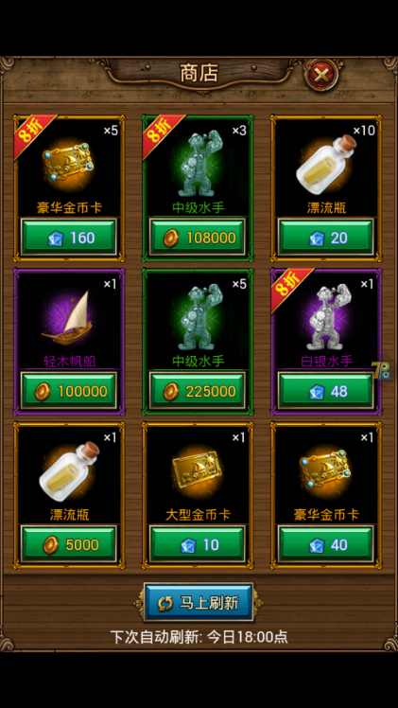
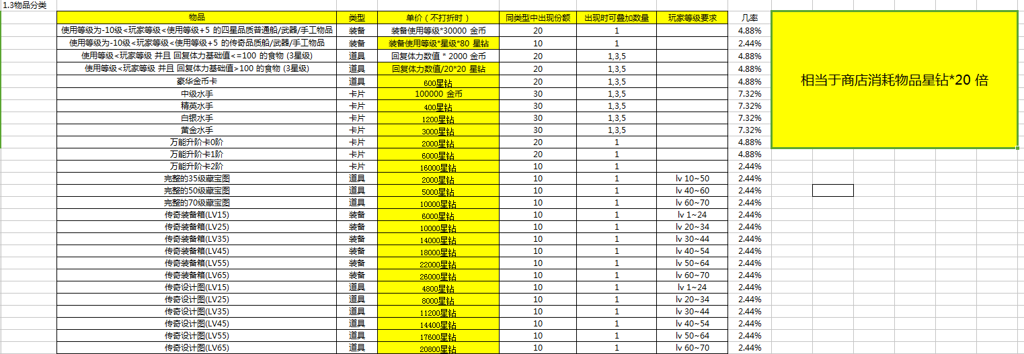

 |  |  |  |  | 商店价格没修改

